企業様
求 人 申 込 書
※自己申告書・青少年雇用情報シートも併せて提出ください。
藤田医科大学 医療科学部・保健衛生学部 |  |  |  |  |  |  |  |  |  |  |  |  |  |  |  |  |  |  |  |  |  |  | 求人対象 |  |  | 2024年3月 卒業見込者 |  |  |  |  | ・ 既卒者
藤田医科大学大学院 |  |  |  |  |  |  |  |  |  |  |  |  |  |  |  |  |  |  |  |  |  |  | ※受付番号
 |  |  |  |  |  |  |  |  |  |  |  |  |  |  |  |  |  |  |  |  |  |  | ※受付日 |  |  | 年 月 日

求人者 | ふりがな |  |  |  |  |  |  |  |  |  |  |  |  |  |  |  |  |  |  |  |  | 代 表 者
 | 名称 |  |  |  |  |  |  |  |  |  |  |  |  |  |  |  |  |  |  |  |  | 役職
 |  |  |  |  |  |  |  |  |  |  |  |  |  |  |  |  |  |  |  |  |  | 氏名
 | 所在地 |  |  |  |  |  |  |  |  |  |  |  |  |  |  |  |  |  |  |  |  | 最寄りの 交通機関
 |  |  |  | 〒 |  |  |  | ― |  |  |  |  |  |  |  |  |  |  |  |  |  | ﾎｰﾑﾍﾟｰｼﾞ
 | 採用担当者 |  | 部署・役職 |  |  |  |  |  |  |  |  |  |  |  |  |  |  |  | T E L |  |  |  |  |  |  | － |  |  | －

 |  |  | 氏名 |  |  |  |  |  |  |  |  |  |  |  |  |  |  |  | F A X |  |  |  |  |  |  | － |  |  | －

 | 設立日 |  | Ｍ ・ Ｔ ・ Ｓ ・ Ｈ |  |  |  |  |  |  |  | 年 |  |  | 月 |  |  | 日 |  | 資本金 |  |  |  |  |  |  |  |  |  |  |  |  | 円
 | 職員数 |  | 総数 |  |  |  |  | 名 （男性 |  |  |  |  | 名・女性 |  |  |  | 名） |  | 年商 |  |  |  |  |  |  | 円（㍻ |  |  |  | 年 |  | 月実績）
 | 系列 |  |  |  |  |  |  |  |  |  |  |  |  |  |  |  |  |  | 株式
 | 事業内容 |  |  |  |  |  |  |  |  |  |  |  |  |  |  |  |  |  | 支社・支店

採用条件 | 職種 |  |  |  |  |  |  |  |  |  |  |  |  |  |  |  |  |  |  |  |  |  |  | 採用人数 |  |  |  |  |  |  |  |  | 名
 | 主な勤務先 |  |  |  |  |  |  |  |  |  |  |  |  |  |  |  |  |  |  |  |  |  |  | 国家試験不 合格の場合 |  |  |  | 採用 |  | ・ | 不採用
 | 雇用形態 |  | 正職員 ・ 非正職員（契約、派遣、パート） ・ |  |  |  |  |  |  |  |  |  |  |  | 他（ |  |  |  |  |  |  |  | ） | 大学院生応募 |  |  |  | 可 |  | ・ | 不可
 | 採用年月日 |  | 西暦 |  |  | 年 |  |  | 月 |  |  | 日採用 |  | ・ |  | 随時採用 |  |  | 卒業者の応募 |  |  |  |  | 可（卒後 |  |  |  |  | 年以内） ・ |  |  | 不可
 | 職務内容
 | 休 日 勤務時間 | 平日 |  |  |  |  | 時 |  | 分 | ～ |  |  | 時 |  | 分 | 休憩時間 |  |  |  |  |  |  | 分 | 夏期休暇 |  |  |  | あり |  | ・ | なし
 |  | 土曜 |  |  |  |  | 時 |  | 分 | ～ |  |  | 時 |  | 分 | 休憩時間 |  |  |  |  |  |  | 分 | 有給休暇 |  |  |  | あり |  | ・ | なし
 |  | 休日 |  |  | 土曜 |  | ・ | 日曜 |  | ・ | 祝日 |  | ・ | 平日 |  | （ |  |  |  |  | 曜日 |  | ） | 変形労働時間 |  |  |  | あり |  | ・ | なし
 |  | 週休 |  |  | 完全週休二日 |  |  |  | ・ | 週休二日 |  |  | （ | 月 |  |  | 回 | ） | ・ | 二日制なし |  |  |  | 残業 |  |  | 月平均 |  |  |  |  | 時間
 | 待 遇 | 区 分 |  |  |  |  |  | 大学院卒 |  |  |  |  | 大学卒 |  |  |  |  | 非常勤（契約・派遣・ﾊﾟｰﾄ） |  |  |  |  |  | 交通費 |  |  | 全額 ・ |  |  |  |  | 円まで
 |  | 基 本 給 |  |  |  |  |  |  |  |  |  | 円 |  |  |  |  | 円 | 月給 |  |  |  |  | 円 | 住宅手当 |  |  | 上限 |  |  |  |  | 円まで
 |  |  |  |  |  | 手当 |  |  |  |  |  | 円 |  |  |  |  | 円 | 日給 |  |  |  |  | 円 | 賞与 |  |  | 年 |  | 回 |  |  | ヶ月
 |  |  |  |  |  | 手当 |  |  |  |  |  | 円 |  |  |  |  | 円 | 時給 |  |  |  |  | 円 | 昇給 |  |  | 年 |  | 回 |  |  | ％
 |  |  |  |  |  | 手当 |  |  |  |  |  | 円 |  |  |  |  | 円 | 手当 |  |  |  |  | 円 | 社会保険 |  |  | 健康・年金・労災・雇用
 |  | 合 計(税込) |  |  |  |  |  | 0 |  |  |  | 円 | 0 |  |  |  | 円 | 合計 |  | 0 |  |  | 円 | 特記事項
選考方法 | 試験内容 | 筆記 |  | 一般常識 ・ 教養試験 ・ 専門試験 ・ 他（ |  |  |  |  |  |  |  |  |  |  |  |  |  |  |  |  |  |  |  |  |  |  |  |  |  |  | ）・ | なし
 |  | 面接 |  | 個人 ・ 集団 ・ グループディスカッション ・ 他（ |  |  |  |  |  |  |  |  |  |  |  |  |  |  |  |  |  |  |  |  |  |  |  |  |  |  | ）・ | なし
 |  | 他 |  | 書類選考 ・ 健康診断 ・ 適性検査（ ＳＰ Ｉ , ＹＧ , クレペリン ） ・ 他（ |  |  |  |  |  |  |  |  |  |  |  |  |  |  |  |  |  |  |  |  |  |  |  |  |  |  | ）・ | なし
 | 試験日 | 一次 |  |  |  | 年 |  |  | 月 |  |  | 日 ・ 随時 ・ 未定 |  |  |  |  |  | 説明会 |  |  |  | 年 |  |  | 月 |  |  | 日 ・ 随時 ・ なし
 |  | 二次 |  |  |  | 年 |  |  | 月 |  |  | 日 ・ 随時 ・ 未定 |  |  |  |  |  | 見学 実習 |  |  |  | 年 |  |  | 月 |  |  | 日 ・ 随時 ・ なし
応募方法 | 提出書類 | 1． |  | 履 歴 書 |  |  |  |  |  | 2． |  | 成績証明書 |  |  |  |  |  | 3． |  | 卒業（修了）見込証明書 |  |  |  |  |  | 4． |  | 資格免許の写し
 |  | 5． |  |  |  |  |  |  |  | 6． |  |  |  |  |  |  |  | 7． |  |  |  |  |  |  |  | 8．
 |  | ■１～４以外に必要な書類がありましたら、５～８へご記入下さい。 ■提出書類の中で、貴所指定の書式はありますか？右記にご回答下さい。 |  |  |  |  |  |  |  |  |  |  |  |  |  |  |  | 指定書類あり（ １ 、 ２ 、 ３ 、 ４ 、 ５ 、 ６ 、 ７ 、 ８ ） ・ なし
 | 応募締切日 |  |  | 西暦 |  |  |  | 年 |  |  |  | 月 |  |  |  | 日 | （ 必着 、 消印有効 ） |  |  |  |  |  |  | ・ | 随時受付 |  |  |  | ・ |  | 未定
 | 書類送付先 |  |  | 部署・役職 |  |  |  |  |  |  |  |  | 住所 |  |  |  | 〒 |  |  |  | ―
 | ■採用担当者と同じ 場合は記入不要 |  |  | 氏名
補足事項
〔問合せ・申込先〕 |  |  |  | 藤田医科大学 学生支援課 キャリア支援室 |  |  |  |  |  |  |  |  |  |  |  |  | 〔お願い〕 |  |  | １． 該当箇所は○でお囲み下さい。 |  |  |  |  |  |  |  |  |  |  |  | 企業用
 | 〒470-1192 |  |  | 愛知県豊明市沓掛町田楽ヶ窪１番地98 |  |  |  |  |  |  |  |  |  |  |  |  |  |  |  | ２． 黒ペンでご記入願います。 |  |  |  |  |  |  |  |  |  |  | 202303
 |  |  |  | TEL 0562-93-2514 , FAX 0562-93-7211 |  |  |  |  |  |  |  |  |  |  |  |  |  |  |  | ３． ※の所は弊所にて記入いたします。

自己申告書
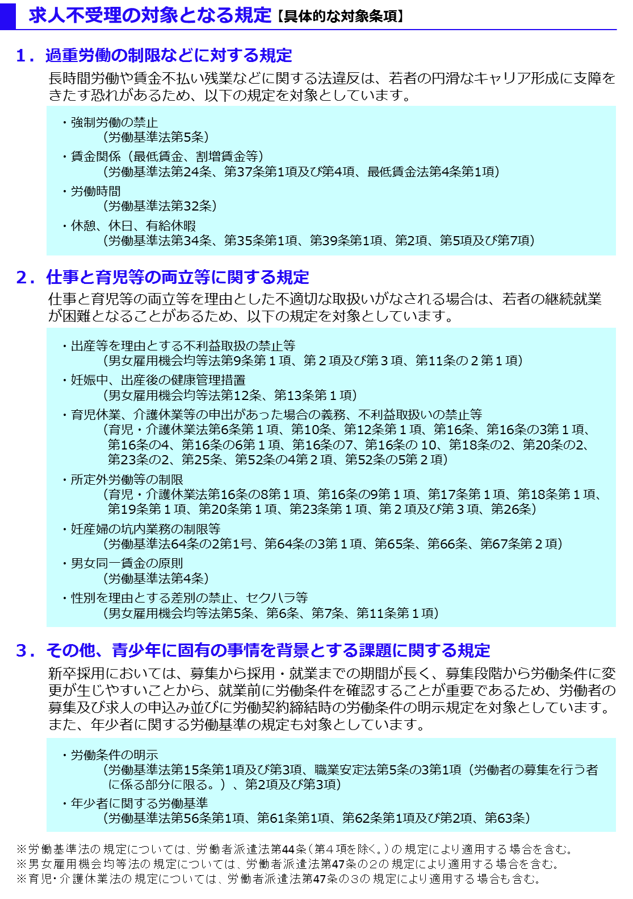
自己申告書
 |  |  |  |  |  | 年 月 日

 |  | 私どもは、この求人申込みの時点において、ハローワークにおける求人不受理の対象に該当いたしません。 *ハローワークにおける求人不受理の対象とは、以下のチェックシートのチェック欄に１つでも該当する場合をいいます。

 |  |  | 事業所名

 |  |  | 事業所所在地
㊞
 |  |  | 代表者名

 |  |  |  | 対象条項など、求人不受理制度の内容について厚生労働省のリーフレット『労働関係法令違反があった事業所の新卒求人は受け付けません！』（LL291115首01）により確認し、理解しました。

 | チェックシート

 |  | 以下の求人不受理の対象に該当する場合は、チェック欄にレ点（「✔」）を記入してください。 なお、以下のうち１つでも該当する場合は、ハローワークにおける求人不受理の対象となります。

 |  | １．労働基準法および最低賃金法関係

 |  | （１）過去１年間に２回以上同一の対象条項違反行為により、 労働基準監督署から是正勧告を受け、

 |  |  |  | a | 当該違反行為を是正していない。

 |  |  |  | b | 是正してから６カ月が経過していない。

 |  | （２）違法な長時間労働を繰り返している企業として企業名が公表され、

 |  |  |  | a | 当該違反行為を是正していない。

 |  |  |  | b | 是正してから６カ月が経過していない。

 |  | （３）対象条項違反行為に係る事件が送検かつ公表され

 |  |  |  | a | 当該違反行為を是正していない。

 |  |  |  | b | 送検後１年が経過していない。

 |  |  |  | c | 是正してから６カ月が経過していない。

 |  | ２．職業安定法、男女雇用機会均等法および育児・介護休業法関係

 |  | （１）対象条項違反の是正を求める勧告又は改善命令に従わず、 企業名が公表※され、

 |  |  |  | a | 当該違反行為を是正していない。

 |  |  |  | b | 是正してから６カ月が経過していない。

 |  |  | ※職業安定法第48条の３第３項、男女雇用機会均等法第30条または育児・介護休業法第56条の２の規定による。

 |  | ３．項目１および項目２共通

 |  | （１）求人不受理期間中に再度同一の対象条項違反により、 ①労働基準監督署による是正勧告、 ②需給調整事業課（室）による助言や指導、勧告、 ③雇用均等室による助言や指導、勧告を受けており、その後、

 |  |  |  | a | 当該違反行為を是正していない。

 |  |  |  | b | 是正してから６カ月が経過していない。

